JUN.30
REPÚBLICA DOMINICANA
DIRECCIÓN NACIONAL DE CONTROL DE DROGAS
RELACIÓN DE CUENTAS POR PAGAR
DIVISIÓN DE CONTABILIDAD
2022-06-30
VALORES RD$

Fecha de Factura | No.Fact. | Nombre del Acreedor | Rnc /Cédula | Concepto | Codificación Objetal | Deuda | Fecha límite de pago
2022-05-18 | 136 | BEM, SRL., | 130872742 | Acabado Textil | 2.3.2.2.01 | 708,000.00 | 2022-06-18
2022-06-03 | 329 | CTAV, SRL., | 130814912 | Eventos Generales | 2.2.8.6.01 | 1,059,404.00 | 2022-08-03
2022-06-01 | 6 | EFECTIVA GROUP SRL., | 130806284 | Prenda y Accesorios | 2.3.2.3.01 | 280,250.00 | 2022-07-01
2022-02-28 | 1566 | EL MOLINO DEPORTIVO | 101042291 | Utiles Deportivos | 2.3.9.4.01 | 1,202,253.79 | 2022-04-28
2022-06-13 | 1678 | EL MOLINO DEPORTIVO | 101042291 | Utiles Deportivos | 2.3.9.4.01 | 1,188,805.36 | 2022-08-13
2022-05-09 | 81 | FARO DOMINICANO | 130827443 | Productos Metálicos | 2.3.6.3.06 | 362,850.00 | 2022-07-09
2022-04-22 | 153 | GADINTERMEC, SRL., | 130060401 | Productos Varios | 2.3.9.9.01 | 7,788.00 | 2022-06-22
2022-05-18 | 105 | GRAPHICMALL | 130885303 | Artes Graficas | 2.3.3.3.01 | 113,280.00 | 2022-07-18
2022-05-13 | 2467 | GTG INDUSTRIAL SRL., | 130297118 | Utiles de Limpieza | 2.3.9.1.01 | 551,252.64 | 2022-07-13
2022-05-18 | 518 | PAPELERIA ANA FELICIA |  | Artes Graficas | 2.3.3.3.01 | 147,500.00 | 2022-07-18
2022-06-17 | 35536 | Seguros Reservas | 101874503 | Seguros Generales | 1298010004 | 338.29 | 2022-07-17
2022-06-03 | 35341 | Seguros Reservas | 101874503 | Seguros Generales | 1298010004 | 72.89 | 2022-07-03
2022-05-27 | 35191 | Seguros Reservas | 101874503 | Seguros Generales | 1298010004 | 437.55 | 2022-06-27
2022-06-03 | 35342 | Seguros Reservas | 101874503 | Seguros Generales | 1298010004 | 264.75 | 2022-07-03
2022-05-27 | 35194 | Seguros Reservas | 101874503 | Seguros Generales | 1298010004 | 143.82 | 2022-06-27
2022-05-27 | 35193 | Seguros Reservas | 101874503 | Seguros Generales | 1298010004 | 290.89 | 2022-06-27
2022-06-21 | 35585 | Seguros Reservas | 101874503 | Seguros Generales | 1298010004 | 102.96 | 2022-07-21
2022-06-21 | 35584 | Seguros Reservas | 101874503 | Seguros Generales | 1298010004 | 1,317.17 | 2022-07-21
2022-05-24 | 455 | SERVI PARTES AURORA | 130487782 | Mant.y Rep. de Vehiculos | 2.2.7.2.06 | 846,325.50 | 2022-07-24
2022-05-26 | 82 | Serviagil Yiszebel | 132017803 | Acabado Textil | 2.3.6.2.02 | 190,914.56 | 2022-07-26
2022-04-18 | 178 | Sistema Electronicos Av. | 101646411 | Materiales de Informatica | 2.3.9.2.01 | 807,002.00 | 2022-05-18
2022-06-16 | 102 | SERVICIOS APOLINAR | 101861101 | Lubricantes | 2.3.7.1.06 | 102,953.56 | 2022-08-16
2022-06-03 | 129 | WE CREATE GROUP | 131761534 | Eventos Generales | 2.2.8.6.01 | 221,577.00 | 2022-08-03
 |  |  |  |  | TOTAL | 7,793,124.73
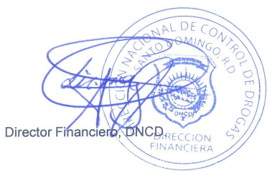
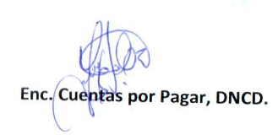

Enc. Cuentas por Pagar, DNCD.
Enc. Depto. de Contabilidad, DNCD.
Director Financiero, DNCD.

